Sheet1
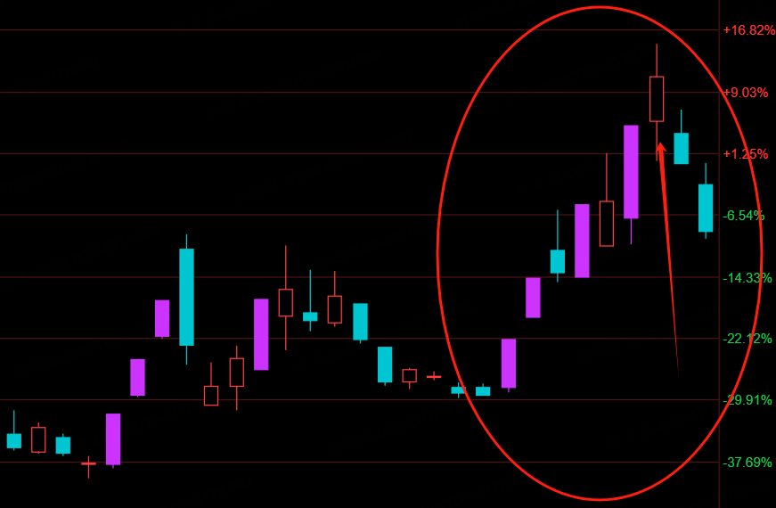
模 式 | 环 境 | 条 件 | 开幅 | 昨日连板 | 连板接力 | 竞 王 | 红盘起爆 | 绿盘低吸
需 要 方 向
1 方向 低位低吸 | 短线非主跌 | 低位 |  |  |  | >200 |  | 方向内前3名 | 第一步：选方向 第二步：在方向中，用绿盘低吸直接 排名 （不是用低位标签去筛选） 第三步：看前3名有没有低位 + 竞王大于200
2 方向 N 字低吸 | 短线非主跌 | N 半以下 |  |  |  | >200 |  | 有分
不 需 要 方 向（方向加持：评分×1.3）
3 接力低弱转 1 | 短线非主跌 | 弱 |  | 低位首板 1 | 有分 | >300
4 全盘低位低吸 | 短线非主跌 | 低位 |  |  |  | >200 |  | 前 2 名 | 第一步：沪深A股 绿盘低吸直接 排名 （不是用低位标签去筛选） 第二步：看前2名有没有低位 + 竞王大于200
5 绿断低吸 |  | 绿断 |  |  |  | >150 |  | 有分
6 红断低吸 |  | 红断 |  | 看一作二空三 |  | >150 |  | 有分

红断低吸
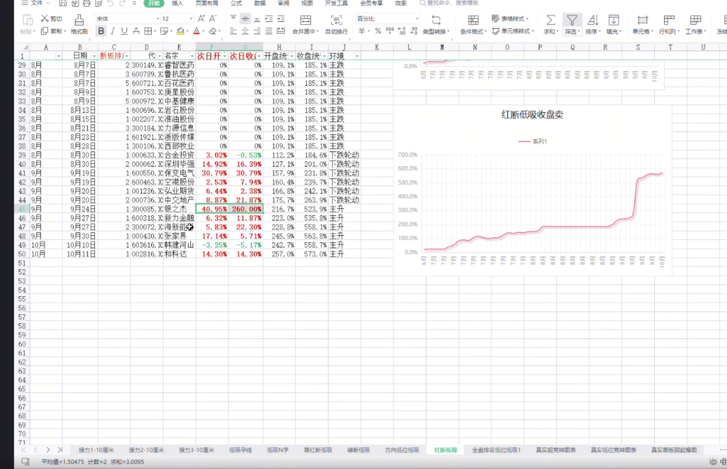

绿断低吸
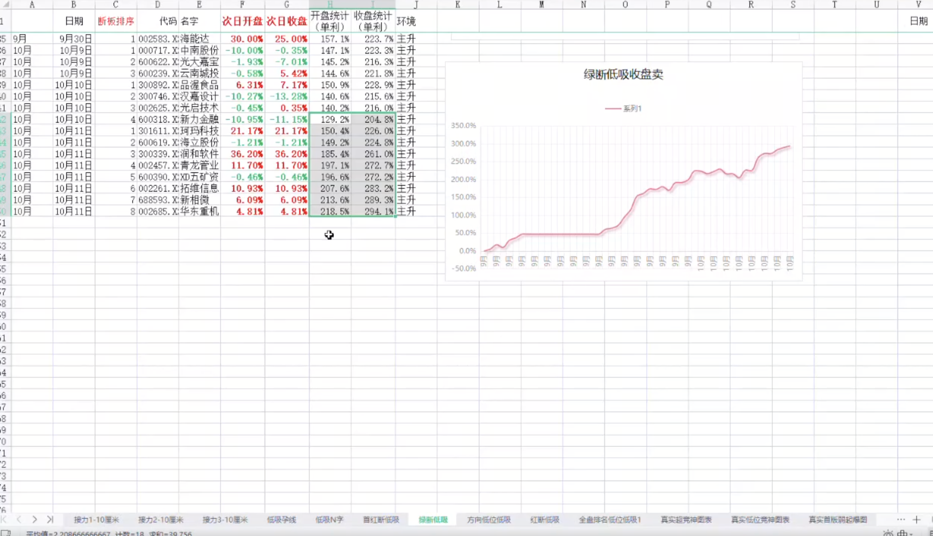

首红断低吸
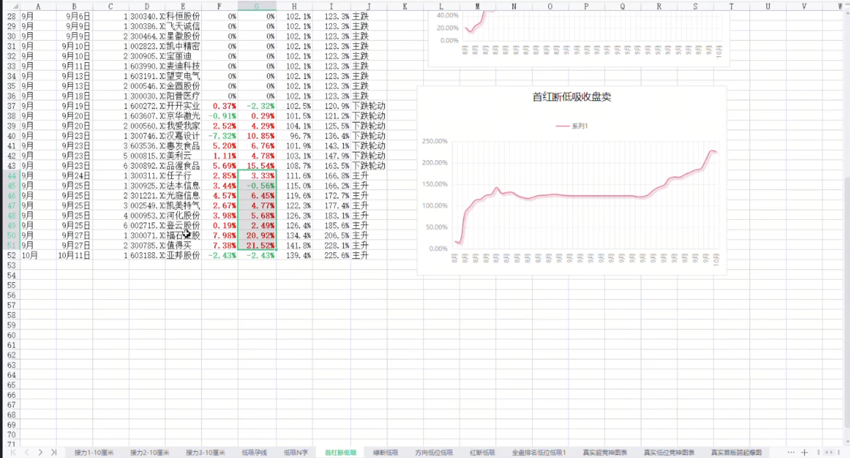

方向地位低吸
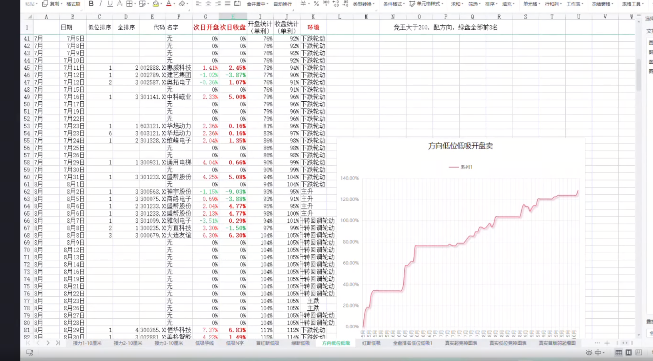

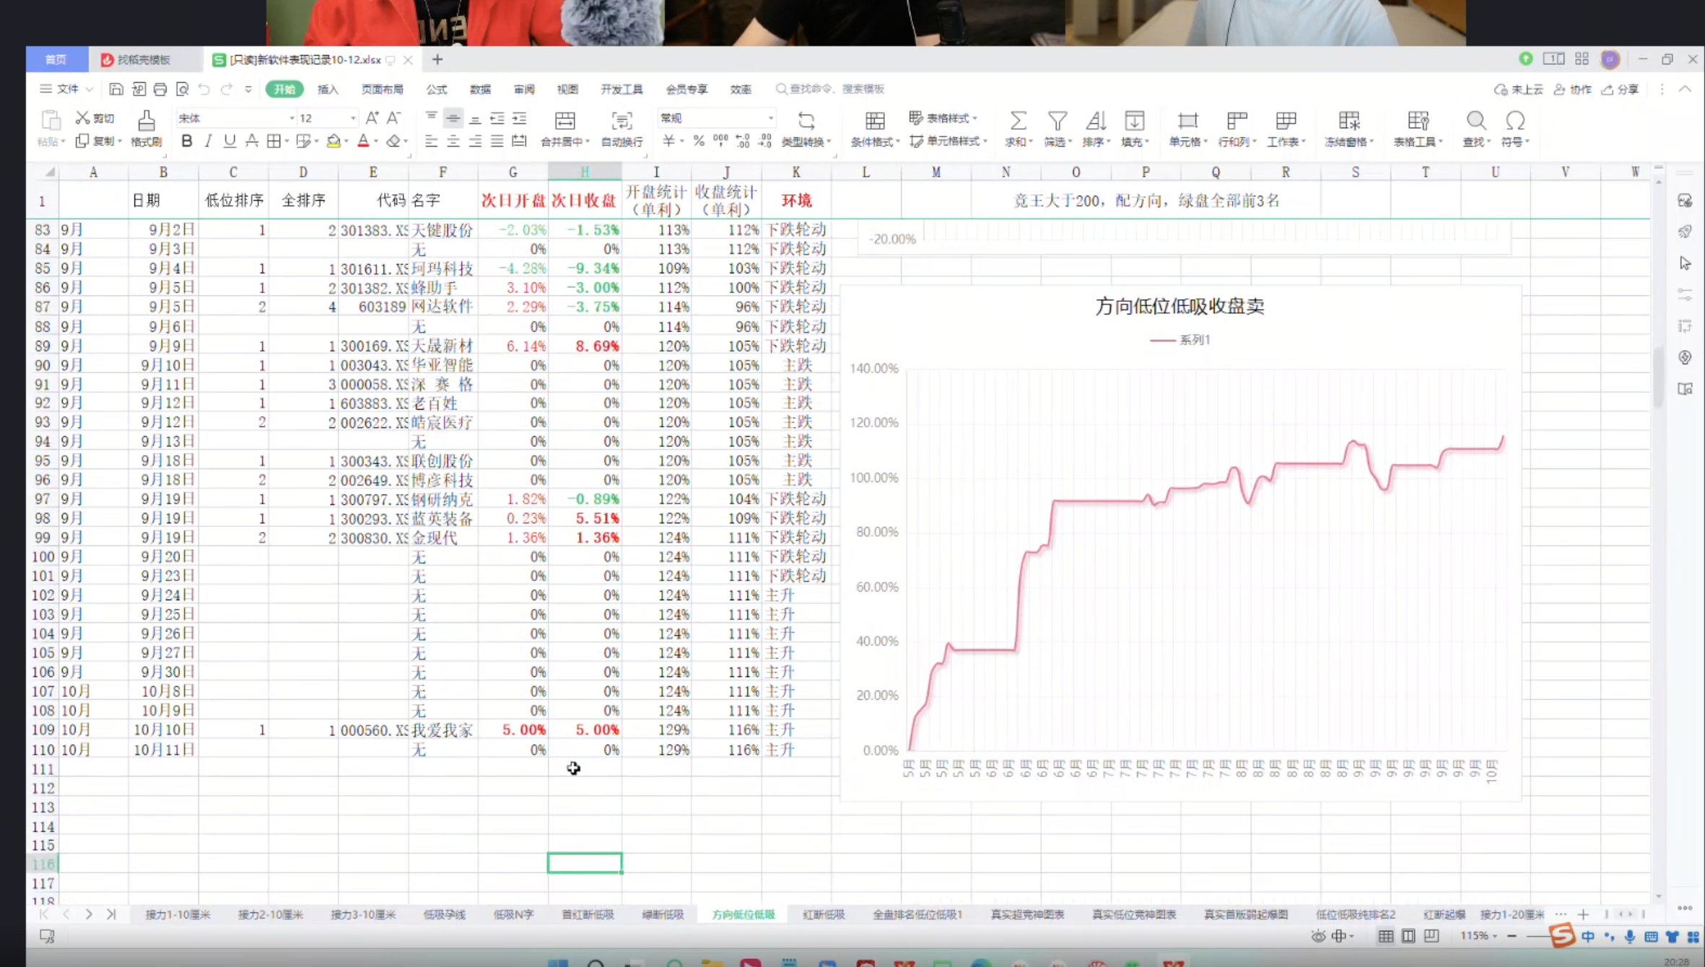

接力3-10cm
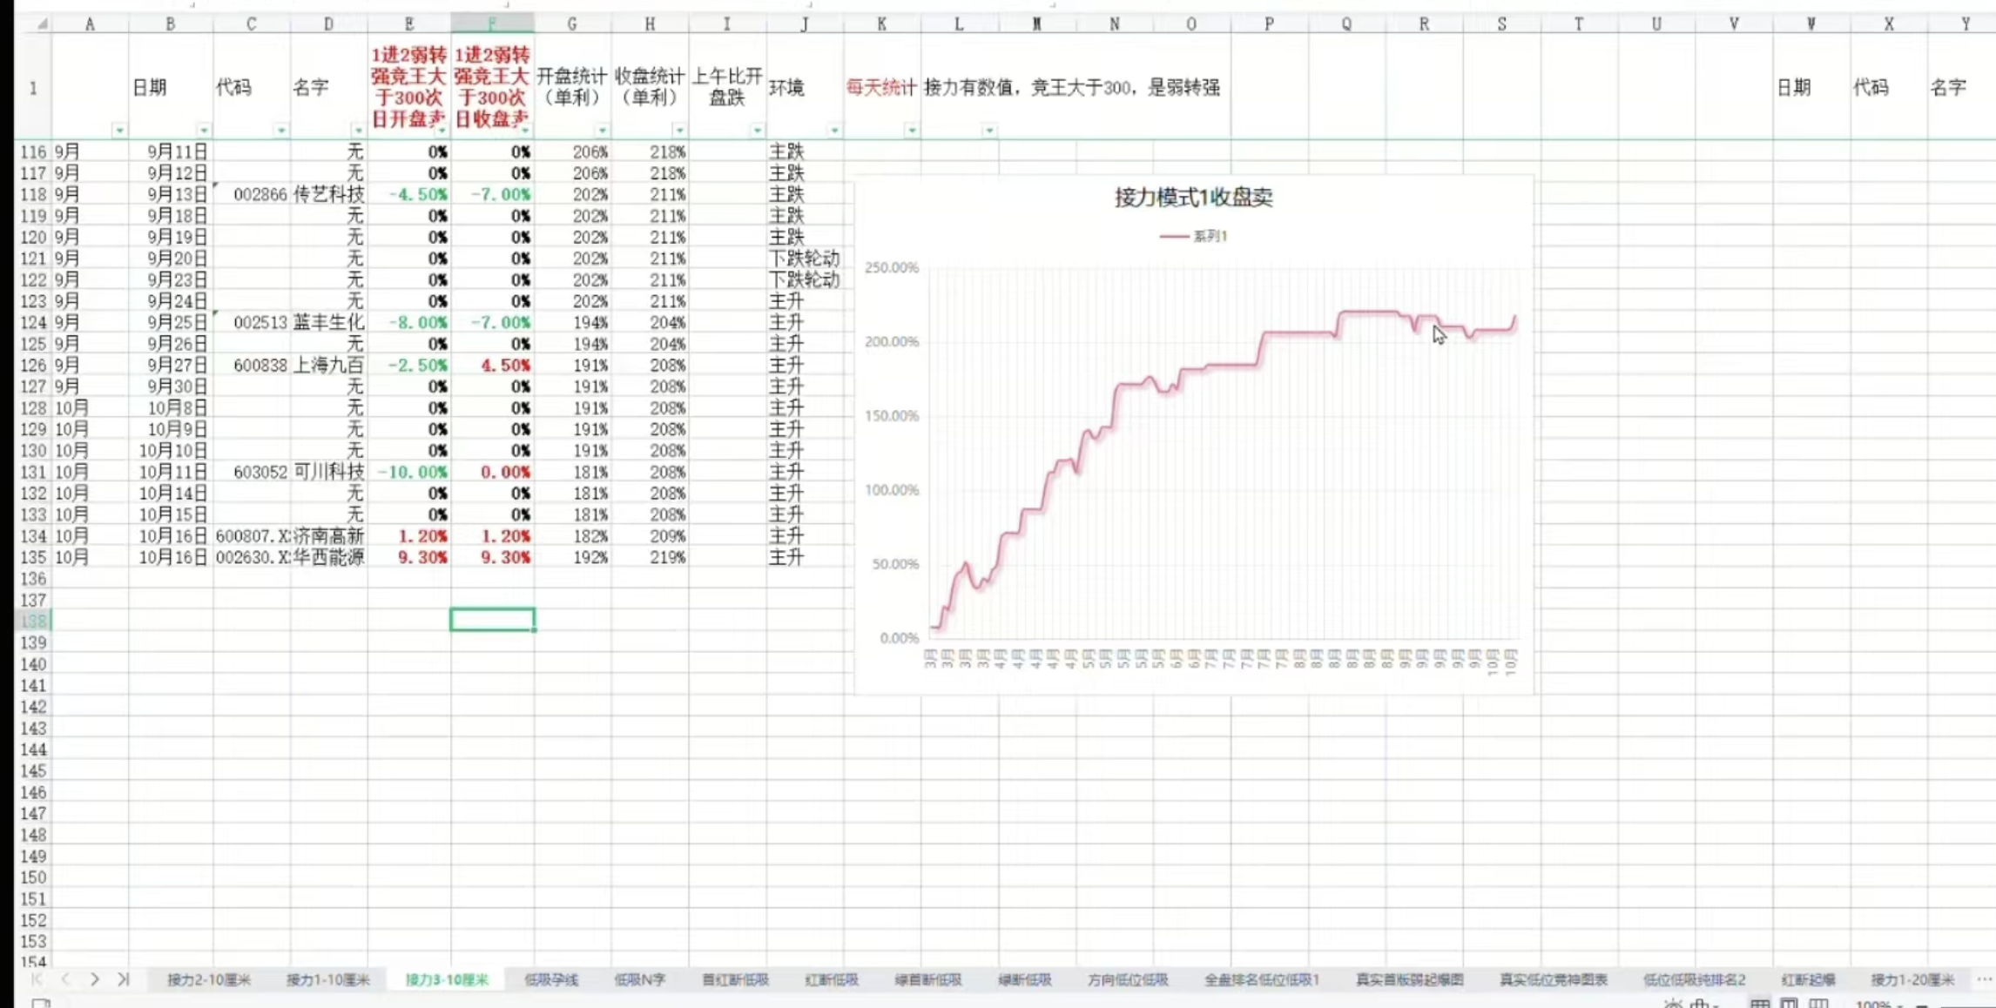

接力1-10cm
